処理能力向上基準算出例
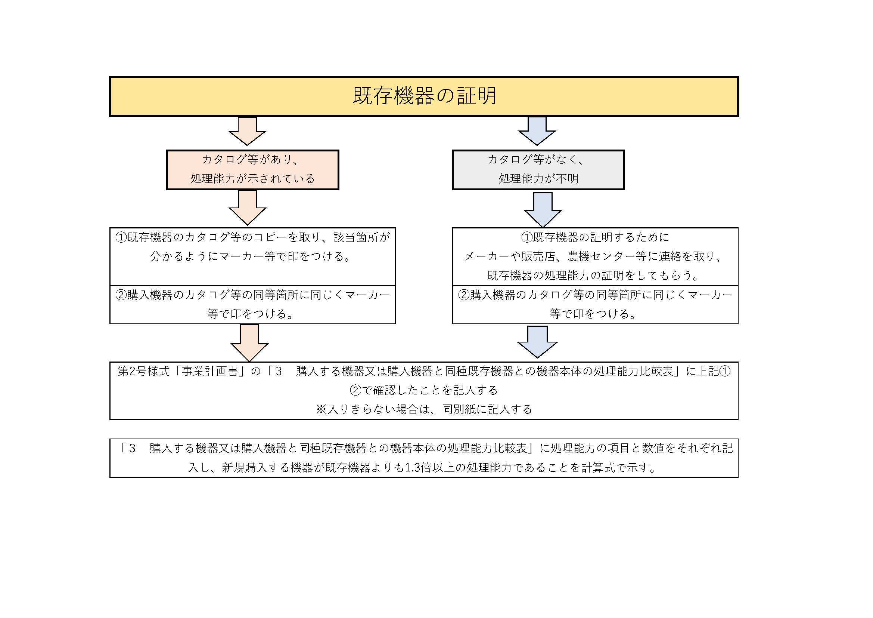
※例の一部であるため、その他の処理能力でも可能
処理能力向上基準算出例
機械 | メーカー（例） | 名称 | 処理能力 |  |  | 比較（倍） | 考察
トラクター | ヤンマーアグリ（株） | トラクター | 最大作業能力 | 現状 | 169a/h | 1.33 | 大幅な省力化
 |  |  |  | 目標 | 225a/h
 |  |  | 馬力 | 現状 | 20馬力 | 1.50 | 大幅な効率化
 |  |  |  | 目標 | 30馬力
運搬機 | ヤンマーアグリ（株） | ミニクローラー | 最大作業能力 | 現状 | 250kg積 | 1.40 | 大幅な省力化
 |  |  |  | 目標 | 350㎏積
 |  |  | 燃料タンク 容量 | 現状 | 1.6L | 1.56 | 大幅な効率化
 |  |  |  | 目標 | 2.5L
 |  |  | ガソリン馬力 | 現状 | 3馬力 | 1.40 | 大幅な効率化
 |  |  |  | 目標 | 4.2馬力
動力噴霧器 | （株）丸山 製作所 | 自走ラジコン動噴 | 給水量 | 現状 | 30L/分 | 1.36 | 大幅な省力化
 |  |  |  | 目標 | 41L/分
チッパー | （株）やまびこ（共立） | ウッドチッパー | 処理能力 | 現状 | 3㎥/h | 1.83 | 大幅な省力化
 |  |  |  | 目標 | 5.5㎥/h
播種機 | （株）石井製作所 | 播種機 | 最大作業能力 | 現状 | 300箱/ｈ | 1.33 | 大幅な省力化
 |  |  |  | 目標 | 400箱/ｈ
田植え機 | 井関農機（株） | 田植え機 | 最大作業能力 | 現状 | 53分/反 | 1.47 | 大幅な省力化
 |  |  |  | 目標 | 36分/反
 |  |  | 条数 | 現状 | 2条 | 2.00 | 大幅な効率化
 |  |  |  | 目標 | 4条
ドローン | （株）クボタ | 農業用ドローン | 最大作業能力 | 現状 | 50L/分 | 1.44 | 大幅な省力化
 |  |  |  | 目標 | 72L/分
 |  |  | 最大積載量 （粒剤） | 現状 | 10kg | 2.00 | 大幅な効率化
 |  |  |  | 目標 | 20kg
フォーク リフト | （株）豊田自動織機 | フォークリフト | 定格荷重 | 現状 | 1,500㎏ | 1.33 | 大幅な効率化
 |  |  |  | 目標 | 2,000㎏
コンバイン | 井関農機（株） | コンバイン | 条数 | 現状 | 2条 | 2.00 | 大幅な効率化
 |  |  |  | 目標 | 4条
乗用薬剤散布機（SS) | （株）丸山 製作所 | ステレオスプレイヤー | 最大作業能力 | 現状 | 63L/分 | 1.47 | 大幅な省力化
 |  |  |  | 目標 | 93L/分
油圧ショベル | ヤンマーアグリ（株） | ミニショベル | 燃料容量 | 現状 | 12L | 1.66 | 作業能力の向上
 |  |  |  | 目標 | 20L
 |  |  | バケット容量 （標準装備） | 現状 | 0.028㎥ | 1.42 | 作業能力の向上
 |  |  |  | 目標 | 0.04㎥
肥料散布機 | カンリウ工業（株） | 肥料散布機 | 作業能率 | 現状 | 40a/h | 1.50 | 大幅な省力化
 |  |  |  | 目標 | 60a/h
 |  |  | タンク容量 | 現状 | 70L | 1.42 | 作業能力の向上
 |  |  |  | 目標 | 100L
乾燥機（水稲） | 金子農機（株） | 「和」 | 最大作業能力 | 現状 | 2,000㎏/回 | 1.50 | 大幅な省力化
 |  |  |  | 目標 | 3,000㎏/回

